21 出生率（人口千人当たり）
21 出生率（人口千人当たり）

 | 時点 2024(R6)年（毎年）
 | 単位 － |  |  |  |  |  |  |  | 偏差値 |  | 50.2
順位 |  | 都道府県名 |  | 数 値 |  |  | 順位 | 都道府県名 |  | 数 値

 |  | 0 | 全 国 |  | 5.7 | 0.0 | 24 | 0 | 山 梨 |  | 5.4
1 |  | 0 | 沖 縄 |  | 8.2 | 0.0 | 24 | 0 | 長 野 |  | 5.4
2 |  | 0 | 滋 賀 |  | 6.5 | 0.0 | 24 | 0 | 三 重 |  | 5.4
2 |  | 0 | 福 岡 |  | 6.5 | 0.0 | 24 | 0 | 山 口 |  | 5.4
4 |  | 0 | 愛 知 |  | 6.4 | 0.0 | 28 | 0 | 岐 阜 |  | 5.3
5 |  | 0 | 東 京 |  | 6.3 | 0.0 | 28 | 0 | 京 都 |  | 5.3
5 |  | 0 | 大 阪 |  | 6.3 | 0.0 | 28 | 0 | 奈 良 |  | 5.3
7 |  | 0 | 佐 賀 |  | 6.2 | 0.0 | 31 | 0 | 群 馬 |  | 5.2
7 |  | 0 | 熊 本 |  | 6.2 | 0.0 | 31 | 0 | 富 山 |  | 5.2
9 |  | 0 | 福 井 |  | 6.1 | 0.0 | 31 | 0 | 徳 島 |  | 5.2
9 |  | 0 | 岡 山 |  | 6.1 | 0.0 | 31 | 0 | 愛 媛 |  | 5.2
11 |  | 0 | 兵 庫 |  | 5.9 | 0.0 | 35 | 0 | 宮 城 |  | 5.1
11 |  | 0 | 鳥 取 |  | 5.9 | 0.0 | 35 | 0 | 茨 城 |  | 5.1
11 |  | 0 | 広 島 |  | 5.9 | 0.0 | 35 | 0 | 栃 木 |  | 5.1
11 |  | 0 | 宮 崎 |  | 5.9 | 0.0 | 35 | 0 | 静 岡 |  | 5.1
11 |  | 0 | 鹿児島 |  | 5.9 | 0.0 | 35 | 0 | 和歌山 |  | 5.1
16 |  | 0 | 神奈川 |  | 5.8 | 0.0 | 40 | 0 | 福 島 |  | 4.8
17 |  | 0 | 島 根 |  | 5.7 | 0.0 | 40 | 0 | 新 潟 |  | 4.8
17 |  | 0 | 長 崎 |  | 5.7 | 0.0 | 40 | 0 | 高 知 |  | 4.8
19 |  | 0 | 埼 玉 |  | 5.6 | 0.0 | 43 | 0 | 山 形 |  | 4.7
19 |  | ◎ | 千 葉 |  | 5.6 | 0.0 | 44 | 0 | 北海道 |  | 4.5
19 |  | 0 | 石 川 |  | 5.6 | 0.0 | 45 | 0 | 青 森 |  | 4.4
19 |  | 0 | 香 川 |  | 5.6 | 0.0 | 46 | 0 | 岩 手 |  | 4.3
19 |  | 0 | 大 分 |  | 5.6 | 0.0 | 47 | 0 | 秋 田 |  | 3.7
出生率 （人口千人当たり）
北海道 | 4.5
青 森 | 4.4
岩 手 | 4.3
宮 城 | 5.1
秋 田 | 3.7
山 形 | 4.7
福 島 | 4.8
茨 城 | 5.1
栃 木 | 5.1
群 馬 | 5.2
埼 玉 | 5.6
千 葉 | 5.6
東 京 | 6.3
神奈川 | 5.8
新 潟 | 4.8
富 山 | 5.2
石 川 | 5.6
福 井 | 6.1
山 梨 | 5.4
長 野 | 5.4
岐 阜 | 5.3
静 岡 | 5.1
愛 知 | 6.4
三 重 | 5.4
滋 賀 | 6.5
京 都 | 5.3
大 阪 | 6.3
兵 庫 | 5.9
奈 良 | 5.3
和歌山 | 5.1
鳥 取 | 5.9
島 根 | 5.7
岡 山 | 6.1
広 島 | 5.9
山 口 | 5.4
徳 島 | 5.2
香 川 | 5.6
愛 媛 | 5.2
高 知 | 4.8
福 岡 | 6.5
佐 賀 | 6.2
長 崎 | 5.7
熊 本 | 6.2
大 分 | 5.6
宮 崎 | 5.9
鹿児島 | 5.9
沖 縄 | 8.2

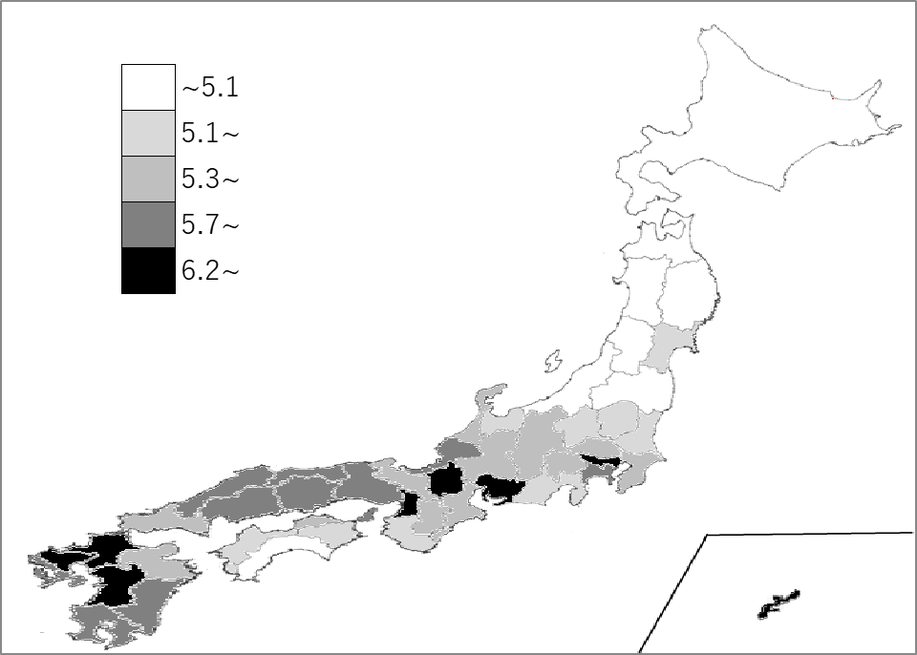
千葉県の推移
令和2年 | 6.6 | 21
令和3年 | 6.3 | 24
令和4年 | 6.1 | 23
令和5年 | 5.9 | 19
令和6年 | 5.6 | 19

《備 考》 ・資料出所 厚生労働省「人口動態統計（確定数）の概況」 ・算出方法 出生数÷人口 ・参 考 千葉県の出生数は、33,763人で6位。全国は、686,173人。

